상품제안서
incolor 문구세트 고주파43 (연필 지우개 깎이 자) | 상품코드: S03324

 |  |  |  |  |  |  | 02-713-8555 | www.synergygift.co.kr
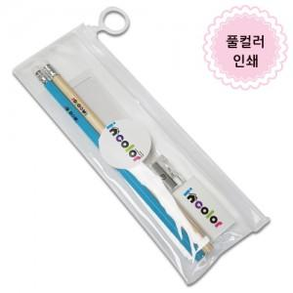

【상세/제작정보】

【인쇄/포장옵션】 | 풀칼라 / 스티커부착

【공급단가】 | 수량 | 300~ | 500~ | 1,000~ | 3,000~ | 5,000~
*VAT별도 | 단가 | 1,320원 | 1,290원 | 1,250원 | 1,190원 | 1,150원

【상품 URL】 | https://www.synergygift.co.kr:443/src/goods_detail.php?gdno=9751

